Sheet1
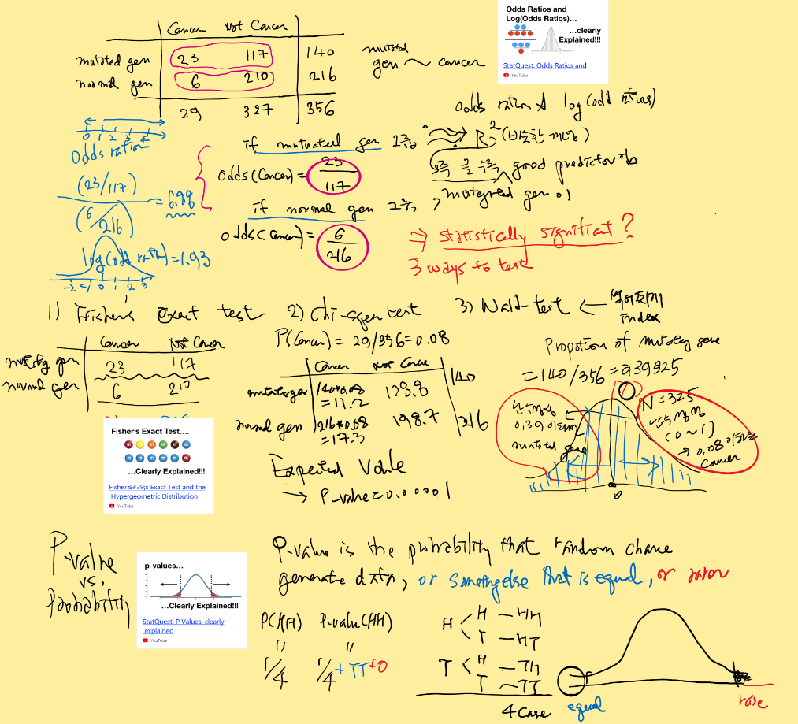
 | min | max | counts | # positive | # negative | positive % | negative % | WOE | positive % - negative% | IV | Sub group
Age | 10 | 20 | 1,200 | 150 | 1,050 | 28.30% | 18.99% | 0.39915593891 | 9.31% | 0.037179559631 | G1
Age | 21 | 30 | 900 | 120 | 780 | 22.64% | 14.10% | 0.47326391107 | 8.54% | 0.040400774694 | G2
Age | 31 | 40 | 1,090 | 110 | 980 | 20.75% | 17.72% | 0.1579938821 | 3.03% | 0.0047922672621 | G3
Age | 41 | 50 | 1,460 | 100 | 1,360 | 18.87% | 24.59% | -0.26500370477 | -5.73% | 0.015172002341 | G4
Age | 51 |  | 1,410 | 50 | 1,360 | 9.43% | 24.59% | -0.95815088533 | -15.16% | 0.14524768445 | G5
Total |  |  | 6,060 | 530 | 5,530 | 100% | 100% |  |  | 0.24279228838

 |  |  |  |  |  |  |  | logit(odds ratio) |  | 이 값이 커야 변수(predictor)가 예측에 영향을 미침 | sub Group별 Dummy variable로 로짓회귀분석
금융권에서 사용하는 신용평가 방법 score balance 방법(discretinization + log(odds ratio)) 인듯 궁금하면 아래 사이트 |  |  |  |  |  |  |  |  |  | R^2의 값과 유사하다.
http://ucanalytics.com/blogs/information-value-and-weight-of-evidencebanking-case/
http://ucanalytics.com/blogs/data-visualization-case-study-banking/
odds와 odds ration가 궁금해

